상품제안서
에어미니 휴대용 가습기 | 상품코드: S40473

 |  |  |  |  |  |  | 02-713-8555 | www.synergygift.co.kr
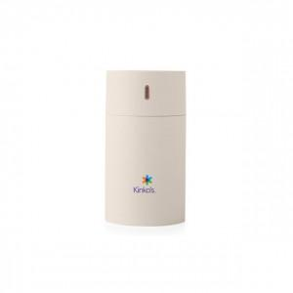

【상세/제작정보】 | 2가지 가습모드, 은은한 무드등, 저소음 초경량 가습기

【인쇄/포장옵션】 | 풀칼라 / 기본패키지

【공급단가】 | 수량 | 30~ | 100~ | 300~ | 1,000~ | 3,000~
*VAT별도 | 단가 | 6,500원 | 6,150원 | 5,900원 | 5,650원 | 5,550원

【상품 URL】 | https://www.synergygift.co.kr:443/src/goods_detail.php?gdno=40473

